Pruebas
PLANTILLA DE PLANIFICACIÓN Y EJECUCIÓN DE CASOS DE PRUEBA EQUIPO 7

 |  | TÍTULO DE LA PRUEBA | PRIORIDAD | ID DE CASO DE PRUEBA | NÚMERO DE PRUEBA | FECHA DE LA PRUEBA
 |  | DEFECTOS EN APP DE COMIDAS RAPIDAS |  | A0001 | 1 | 2023-02-16
 |  | DESCRIPCIÓN DE LA PRUEBA |  | PRUEBA DISEÑADA POR | PRUEBA EJECUTADA POR | FECHA DE EJECUCIÓN
 |  | FUNCIONAL |  | EQUIPO 7 | EQUIPO 7 | 2023-02-16

 | ID DE PASO | DESCRIPCIÓN DEL PASO | FECHA DE LA PRUEBA | RESULTADOS ESPERADOS | RESULTADOS REALES | APROBAR / REPROBAR | SEVERIDAD | PRIORIDAD | NOTAS ADICIONALES/ IMAGENES
 | ID-001 | Se notifica que en el proceso de login como ADMINISTRADOR se presenta una falla dentro de la verificacion con tokens como el @,.,#,$ causando mala practicas de criterios certificacion. | 16 de febrero del 2023 | Se esperaba que al momento de ingresar tokens se certifiquen la confidencialidad de los datos deberia sugerir con una laerta la correcta implementacion de los correos y password dentro de un login. | 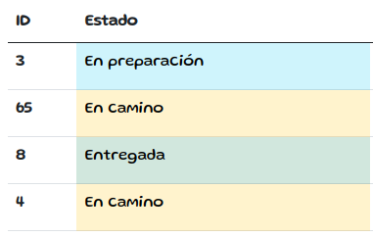 | Se reprueba el desarrollo de login dentro del aplicativo WEB. | Alta | Alta | 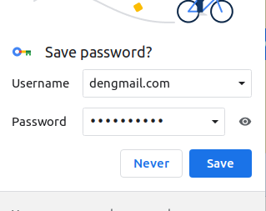
 | ID-002 | Se notifica que en la pantalla de login como CLIENTE si dejo vacio o erroneos los campos nombre y password, muestra el msj de error. | 16 de febrero del 2023 | El sistema debe permitir loguear a los usuarios. En caso de que el email o la contraseña sean incorrectos, se debe mostrar un mensaje de error. |  | Aprobado
 | ID-003 | Como ADMINISTRADOR se confirma que No se presentan fallas en el proceso de creado de un nuevo producto | 16 de febrero del 2023 | Se espera del sistema que al crear un producto nuevo, si algun campo esta incompleto se muestre un mensaje de error. | 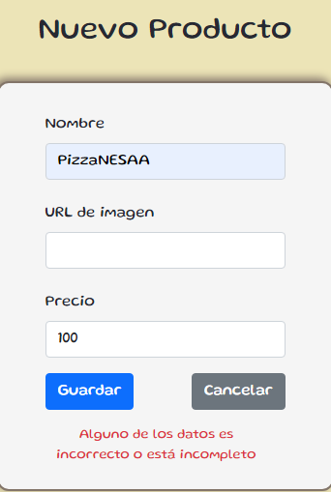 | Aprobado
 | ID-004 | Logueado como ADMINISTRADOR No se presenta conflictos al momento de cambiar el estado del pedido, pero si se cambia al estado de confirmado se presenta una mala practica ya que permite eliminar el producto | 16 de febrero del 2023 | Se espera que al momento de cambiar el estado del pedido no se tengan conflictos y la eliminacion del producto por estado confirmado no se deberia permitir dentro del aplicativo WEB. | Dejo eliminar la pizza confirmada por lo que sepresenta una falla | Se reprueba por culpa del boton de eliminar un pedido en estado confirmado | Alta | Media
 | ID-005 | Se abre la app en telefono celular. La pantalla de login se muestra correctamente, pero al iniciar se ve que no es responsive. | 17 de febrero del 2023 | La aplicación debe ser responsive, es decir debe adaptarse a las diferentes resoluciones del navegador hasta llegar a la versión móvil. |  | desaprobado | Alta | Media
 | ID-006 | Como ADM Se puede dar de alta un producto solo agregando nombre y precio, sin incluir una URL de imagen. | 17 de febrero del 2023 | El sistema no debe permitir dar de alta un producto sin imágenes | 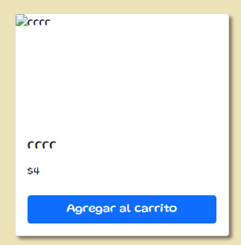 | desaprobado | Media | Alta
 | ID-007 | Se elabora la prueba ajustando los dos medios de pagos asignados a los diferentes productos agregados al carrito de compras. Como CLIENTE Al intentar abonar, la web te redirecciona a la pag principal O a Youtube | 16 de febrero del 2023 | Se espera que al momento de hacer el pago por diferentes medios no se presenten conflictos |  | desprobado | Alta | alta | 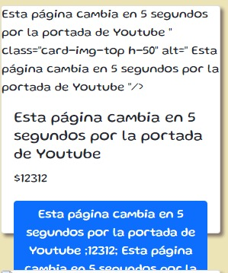
 | ID-008 | Como CLIENTE se corrobora que la app efectivamente guarda el historial de ordenes | 17 de febrero del 2023 | El sistema debe permitir los medios de pago de tipo: crédito, débito y efectivo | 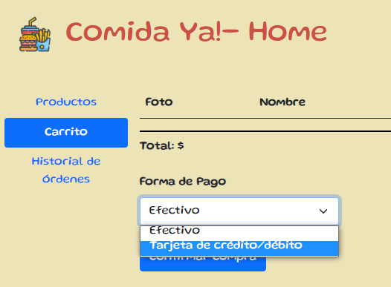 | Aprobado |  |  | 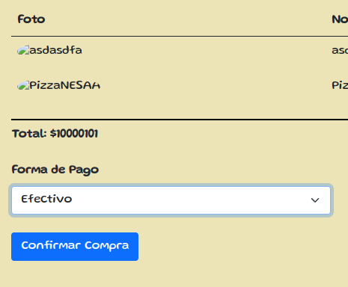
 | ID-009 | Como CLIENTE se corrobora que la app si me da la opcion de pagar con los medios requeridos. | 17 de febrero del 2023 | El sistema debe permitir que el historial de órdenes refleje la actividad previa, siempre y cuando se hayan confirmado las operaciones. |  | Aprobado

